Polpetone
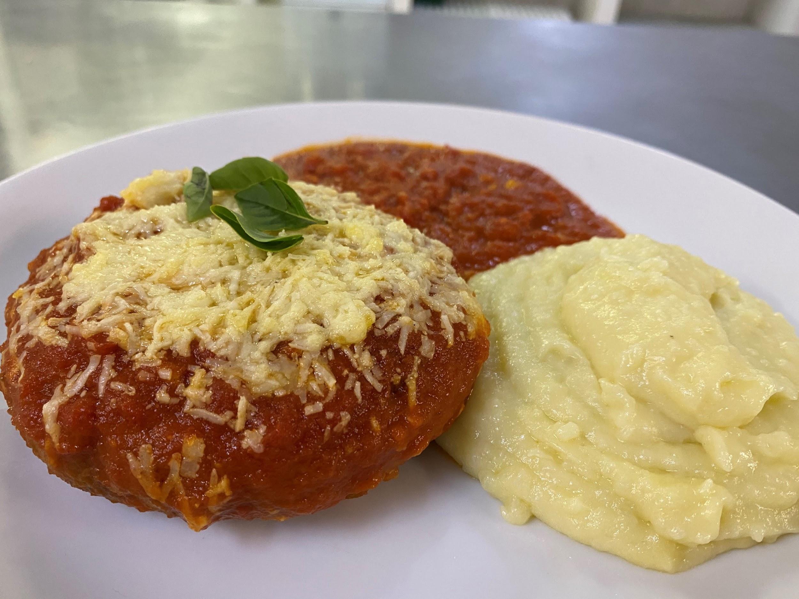
 |  | FICHA TÉCNICA

Referência | Prato Final |  |  |  |  | Custo Total | #REF!
Prato | Polpetone com Purê de Batatas |  |  |  |  | Custo Porção / und | #REF!

Rendimento / und |  | 1.0000

Cod | Produto | Quantidade Liq. | Unidade | Preço Bruto | Rendimento | Quantidade Bruta | Preço Líquido
20.20.001 | Porção Polpetone | 1.000 | und | 8.94 | 100% | 1.000 | 8.94
20.10.001 | Molho de Tomate com Pedaços | 0.200 | lt | #REF! | 100% | 0.200 | #REF!
10.30.002 | Queijo Parmesao | 0.050 | kg | 31.90 | 100% | 0.050 | 1.60
20.30.001 | Purê de Batata | 0.300 | kg | 6.96 | 100% | 0.300 | 2.09
10.10.004 | Manjericão | 0.005 | kg | 18.50 | 100% | 0.005 | 0.09
10.50.005 | Pote Retangular - 750ml - (C/P/G) | 1.000 | und | 0.89 | 100% | 1.000 | 0.89
10.50.010 | Pote Retangular - 250ml - (Purê) | 1.000 | und | 0.40 | 100% | 1.000 | 0.40
10.50.014 | Sacola Kraft34x14x24 - HM | 1.000 | und | 0.47 | 100% | 1.000 | 0.47
10.50.017 | Etiqueta | 1.000 | und | 0.50 | 100% | 1.000 | 0.50
10.50.018 | Guardanapo | 1.000 | und | 0.13 | 100% | 1.000 | 0.13
 |  |  |  |  |  | TOTAL | #REF!

Modo de Fazer
1) Fritar o polpetone no óleo aquecido por 2:30h minutos.
2) Aquecer no forno por 5 min com ½ concha média de molho de tomate por cima e 1 punhado de queijo parmesão no topo
3) Colocar 2 conchas médias de molho de tomate quente no fundo da embalagem de viagem (750 ml)
4) Colocar o Polpetone sobre o molho
5) 5 folhas de manjericão em cima do queijo gratinado
6) Servir 2 conchas médias de purê na embalagem de viagem (250 ml)
Foto

